Sheet1
ゲーム操作

コントローラはX-BOXコントローラを使用

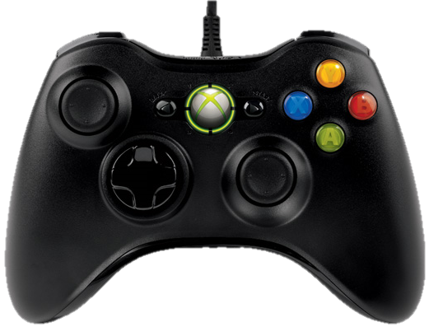
 | アイテム使用

 |  |  |  | アクセル/決定

 | ハンドル操作/選択 |  |  | ブレーキ/後進/戻る

 | ボタン名 | 挙動 | 備考
 | Bボタン | 前進/決定
 | Aボタン | ブレーキ/後進/戻る
 | 左スティック | ハンドル操作/選択
 | LBボタン | アイテム使用 | アイテムストック時のみ使用可能

